Sheet1
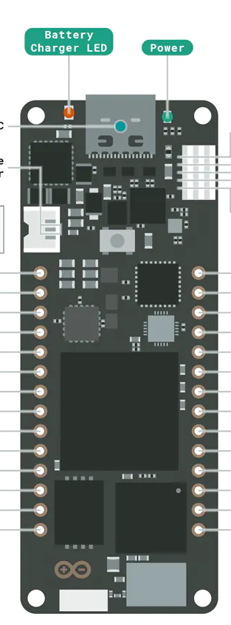

MAX9814
VDD
5V
GND
AREF

OUT
A0
3.3V

SFM3000
VDD
GND
GND
D14
SCL

SDA
D13
SDCard
VDD
D10
GND
D9
D8
MISO
D7
SCK
MOSI
CS

